Overview
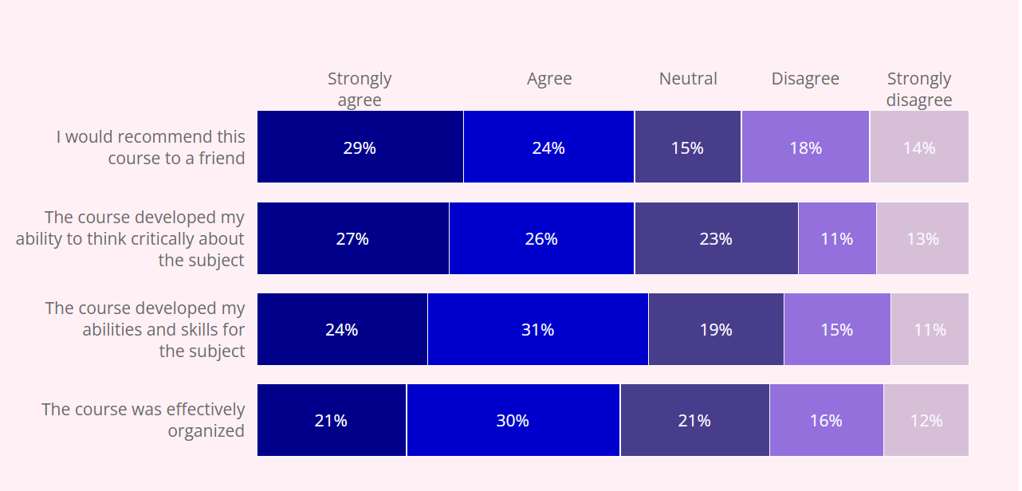
Q1 = Q_Experience | 251007 | 250923 | 240924 | all
1 = No, I do not have a flood experience | 14 | 35 | 53 | 102
2 = Yes, but without disruptions or damages | 1 | 6 | 14 | 21
3 = Yes, with minor disruptions or damages | 3 | 5 | 9 | 17
4 = Yes, with some disruptions or damages | 4 | 4 | 1 | 9
5 = Yes, with serious disruptions or damages | 1 | 1 | 1 | 3
Average | 2.0 | 1.7 | 1.4 | 1.4
Median | 3.0 | 1.0 | 1 | 1
Q_Info_G$overnment
1 = Never | 5
2 = Once in the last year | 7
3 = Once in the last six months | 7
4 = Once a month | 2
5 = Once a week | 2
6 = Once a day | 0
Average | 2.5
Median | 5

